Ejecución-Evidencias
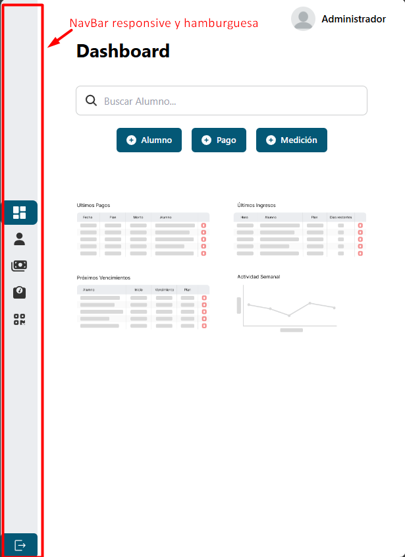
Evidencias plan de prueba ejecutado:

 | CAP-T3 | Inicio de sesión exitoso con credenciales de administrador válidas
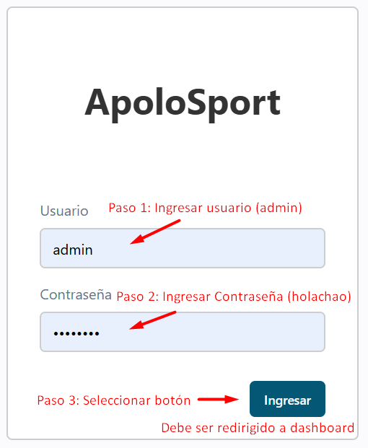
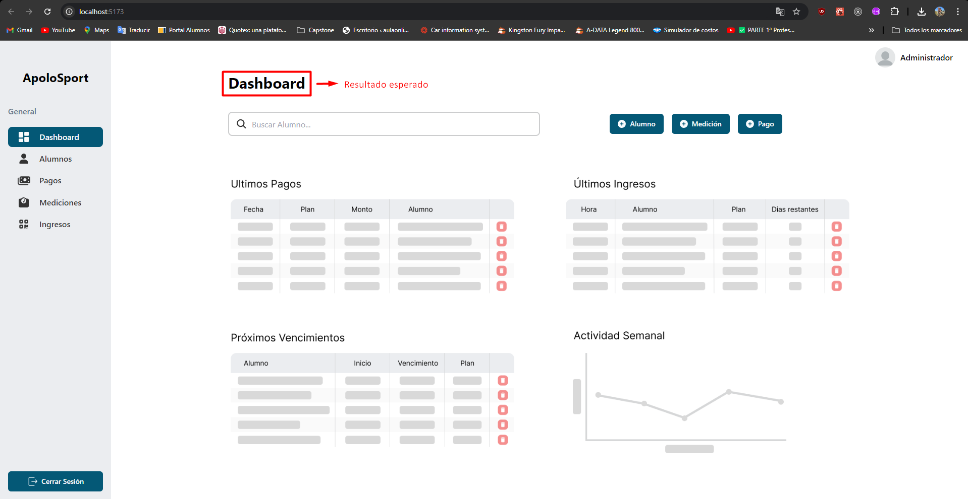

 | CAP-T4 | Fallo al iniciar sesión con credenciales incorrectas
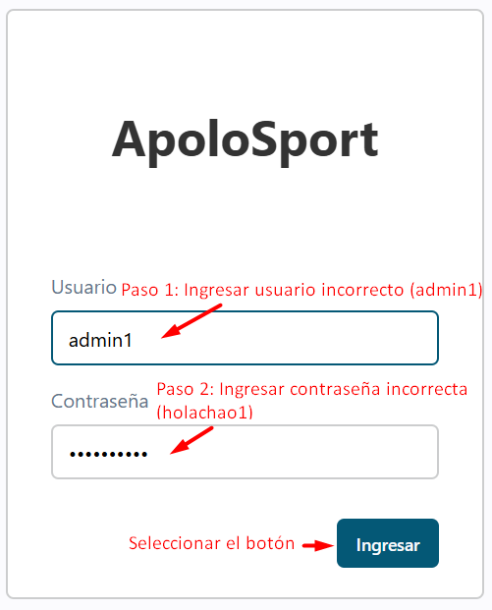
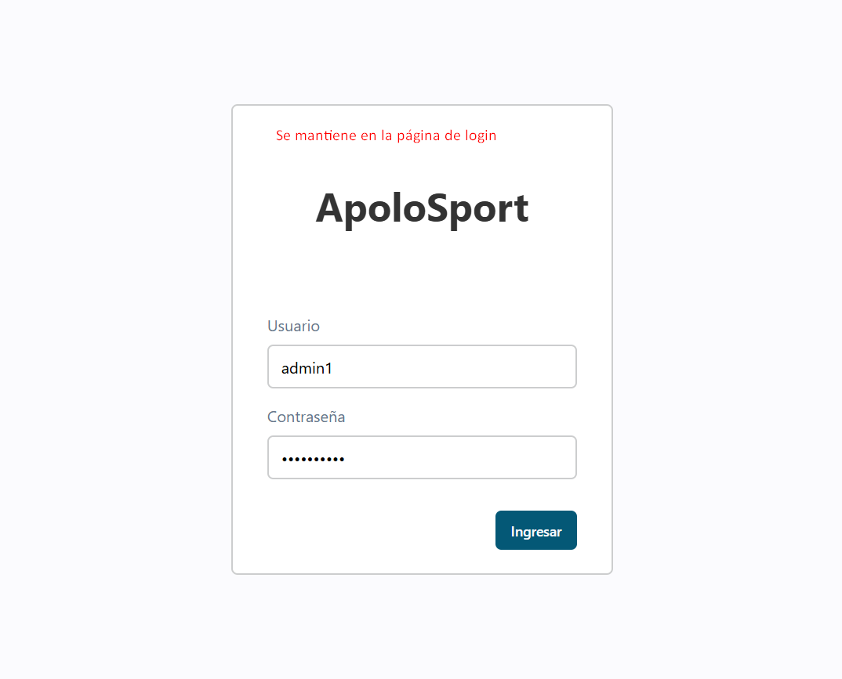

 | CAP-T5 | Cerrar sesión correctamente desde cualquier página del sistema

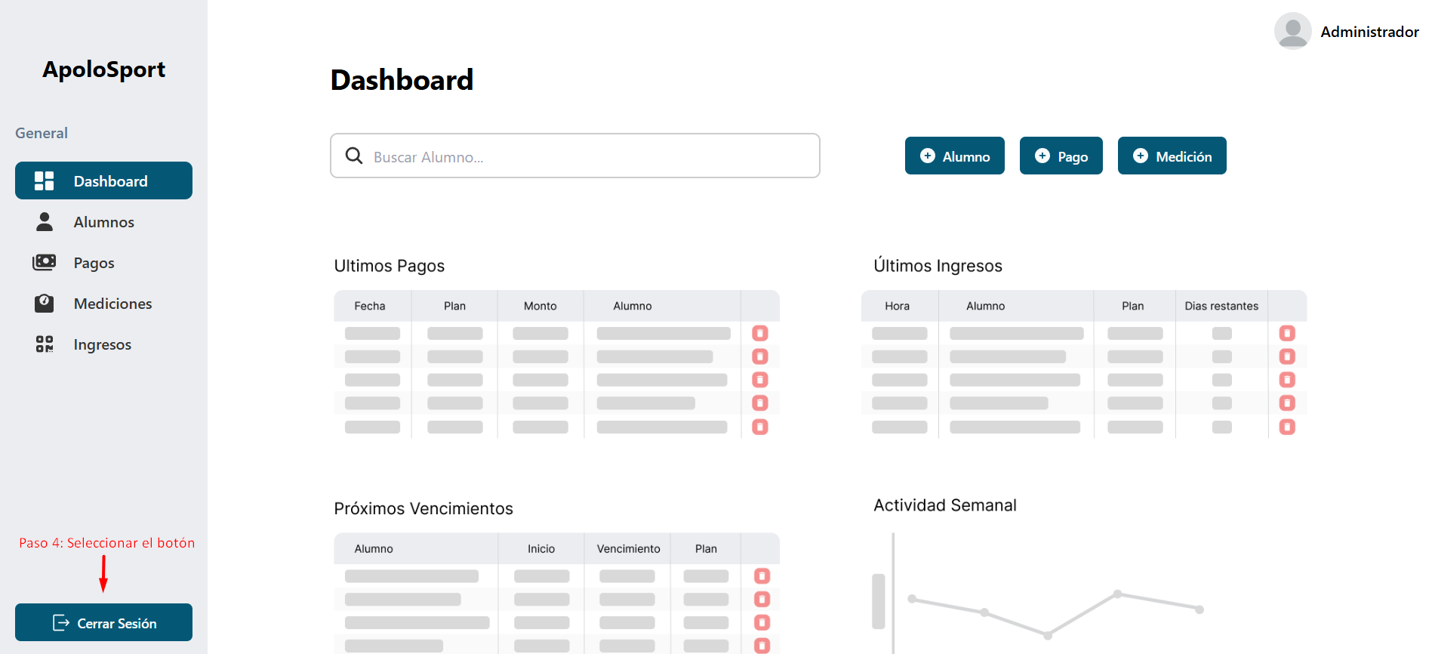
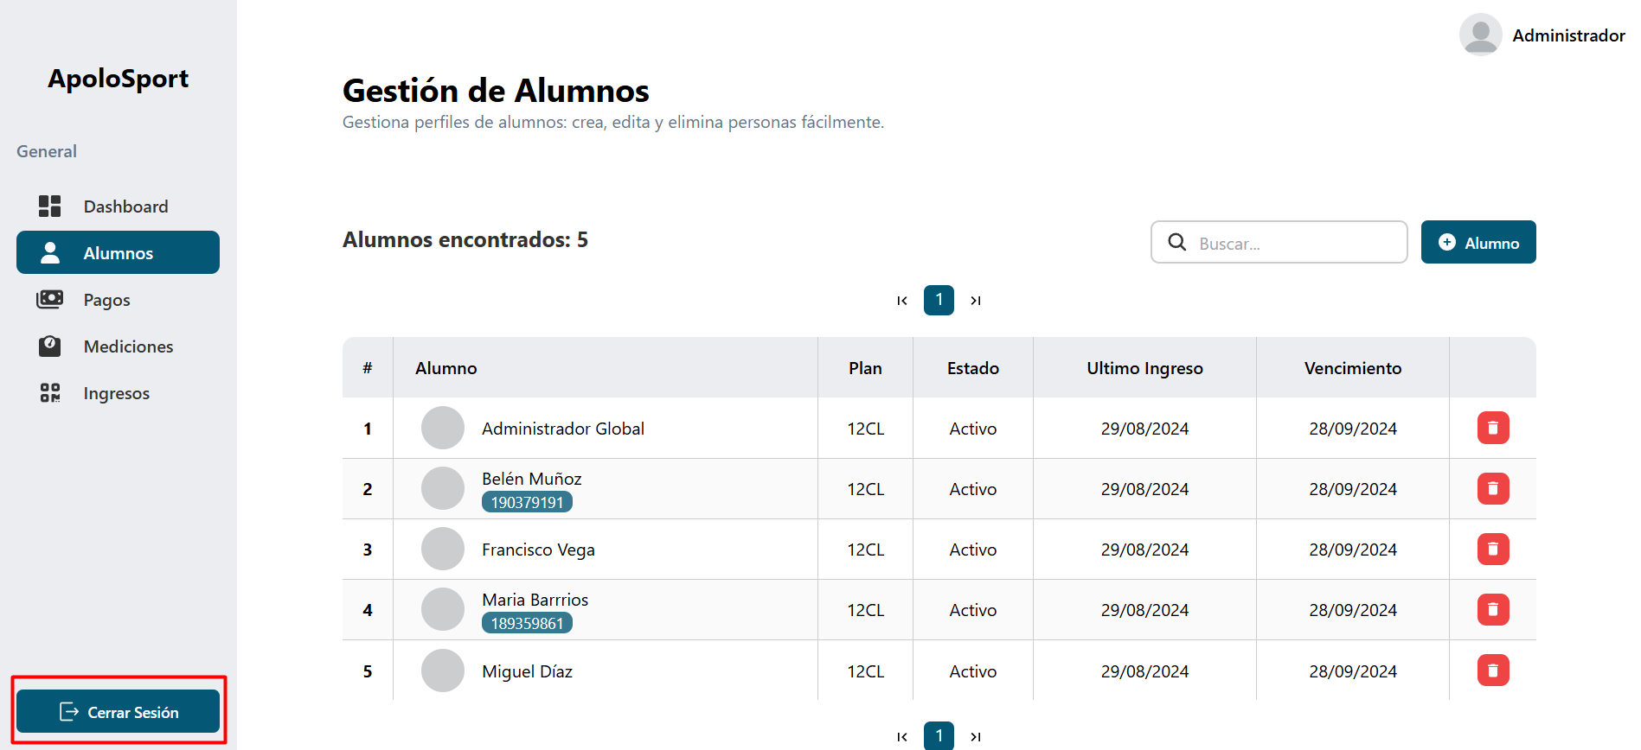

 | CAP-T6 | Redirección a la pantalla de login tras cerrar sesión
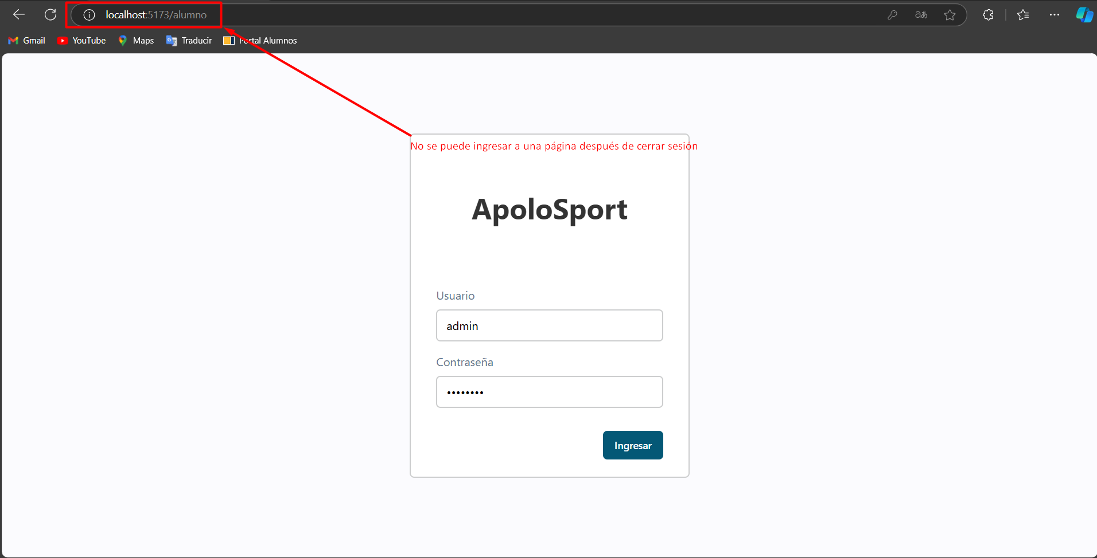

 | CAP-T7 | Acceso al formulario de creación de alumno desde el dashboard
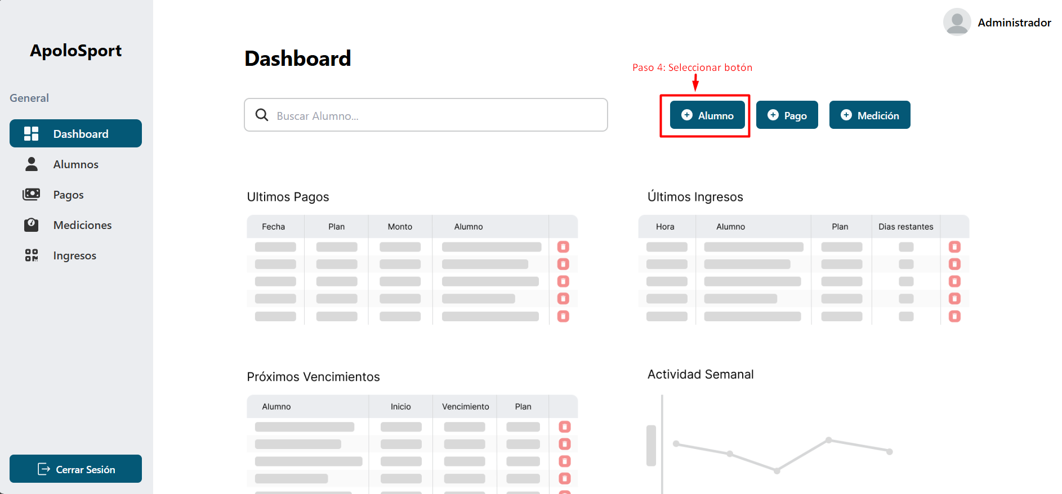
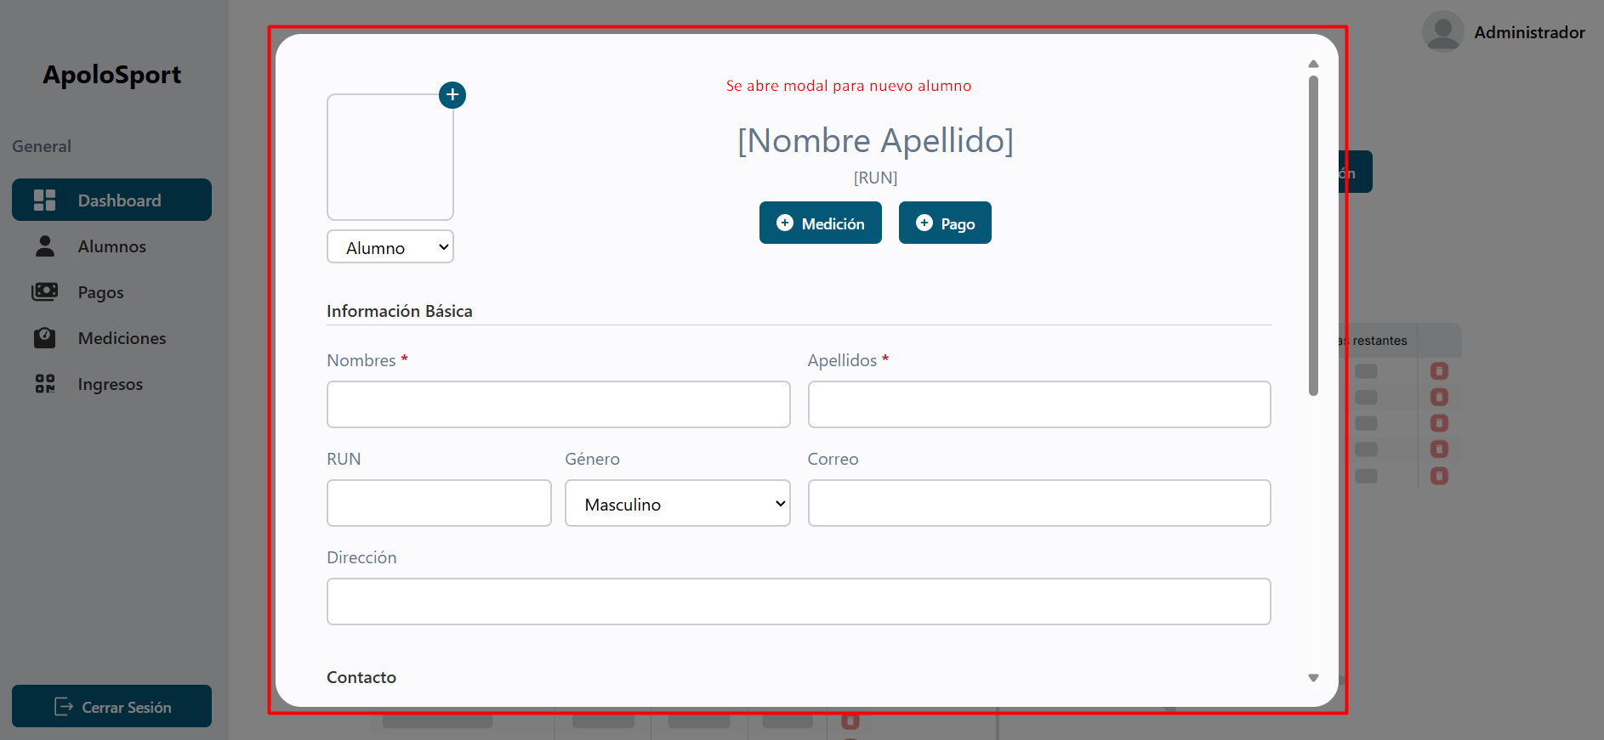

 | CAP-T8.1 | Verificar creación exitosa de un alumno en la interfaz de usuario (Nombre, Apellido y RUN)
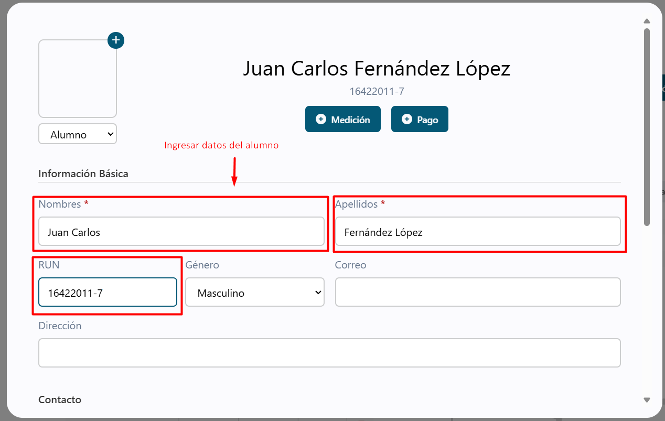

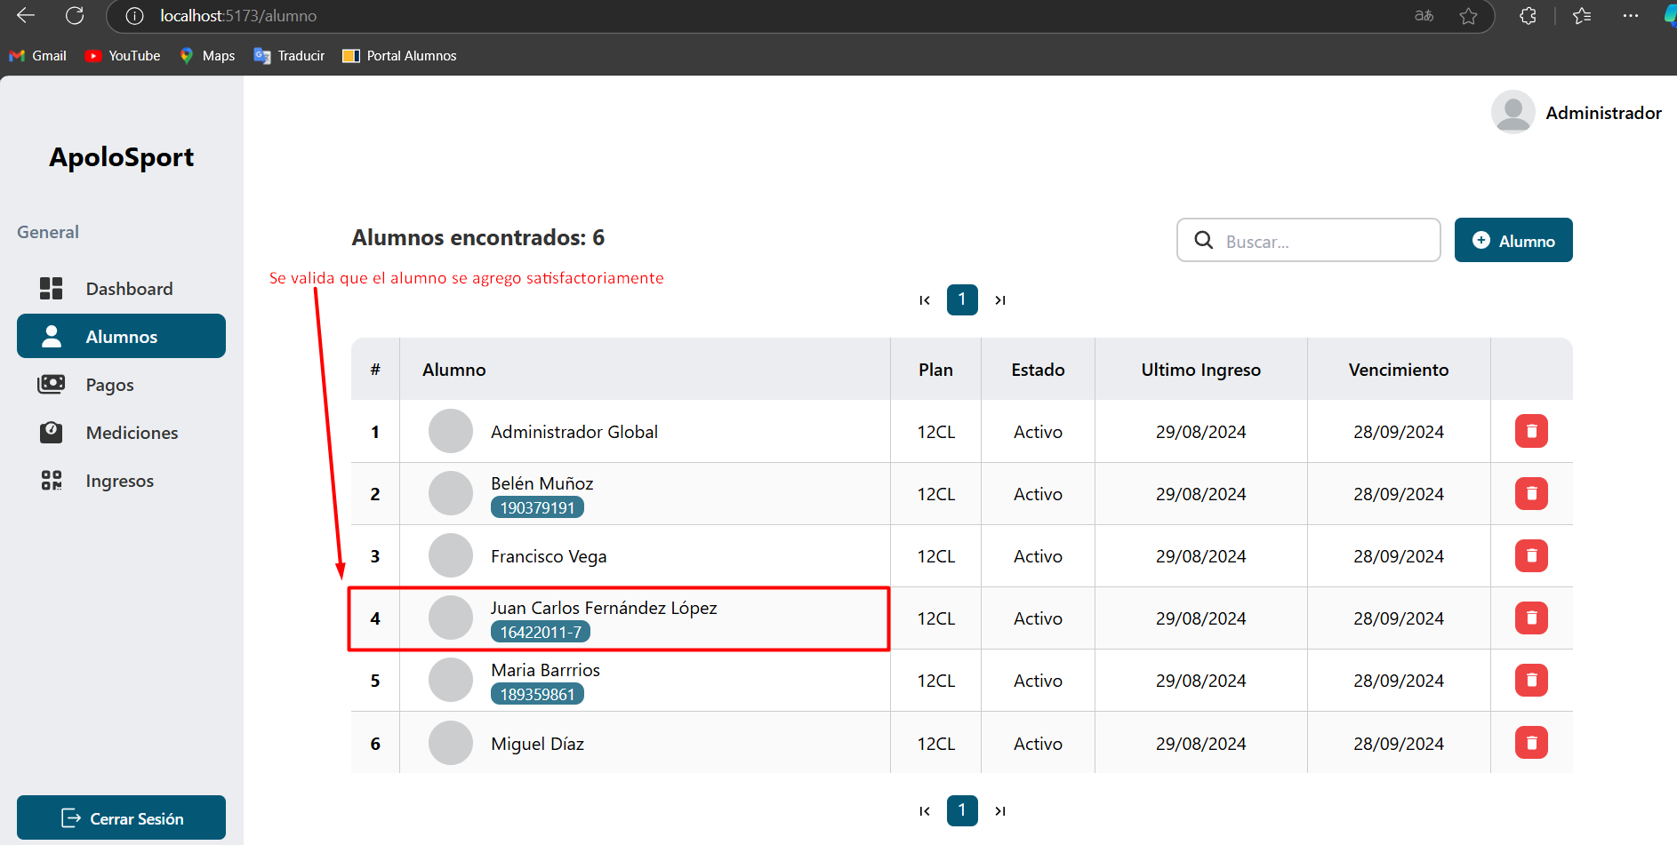

 | CAP-T8.2 | Verificar creación exitosa de un alumno en la base de datos

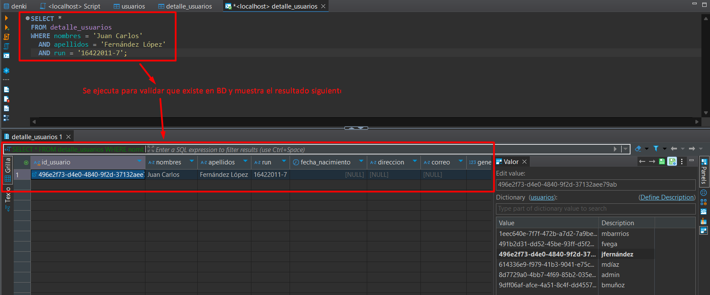

 | CAP-T9 | Verificar mensaje de confirmación tras la creación de un alumno (Toast)
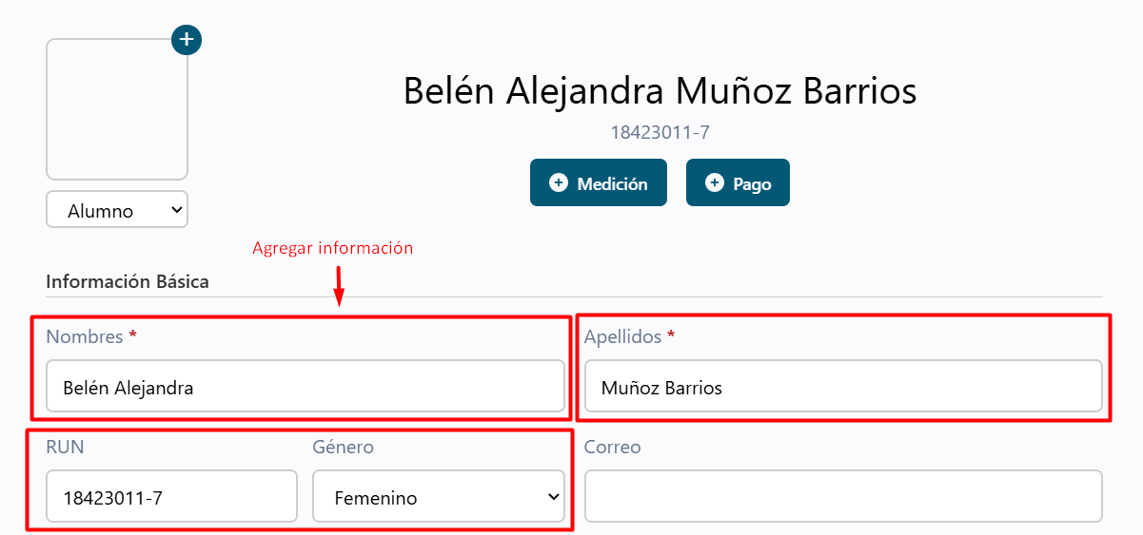

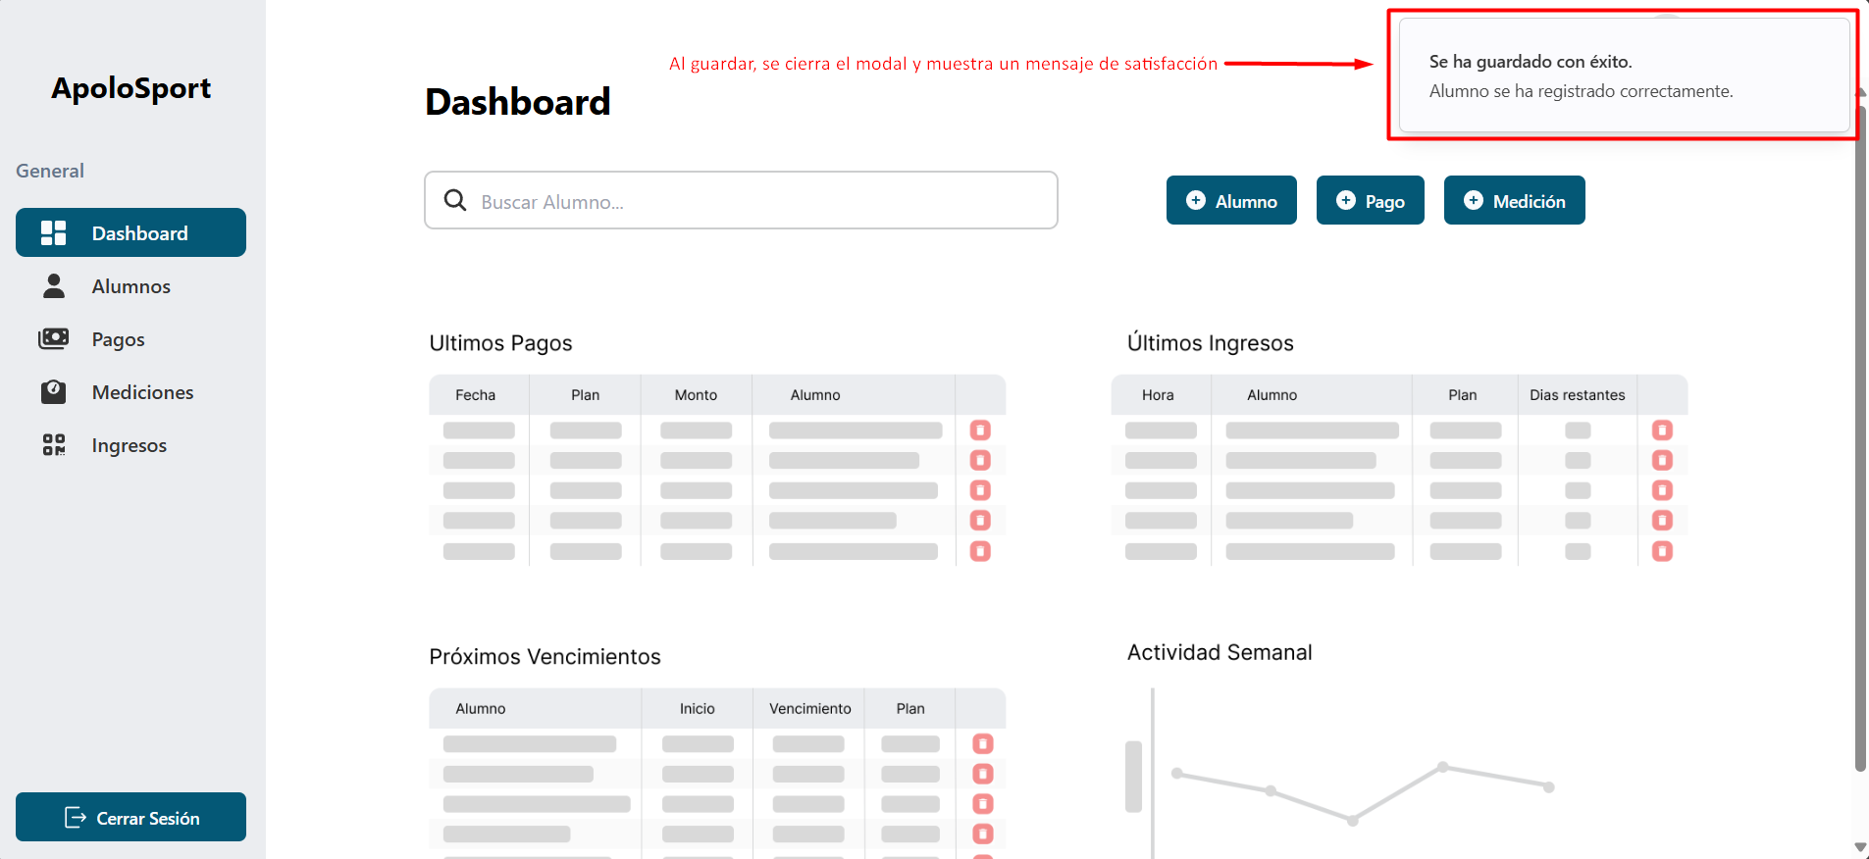

 | CAP-T10 | Búsqueda de alumnos por nombre o RUN en el dashboard



 | CAP-T11 | Mostrar el perfil del alumno desde Dashboard
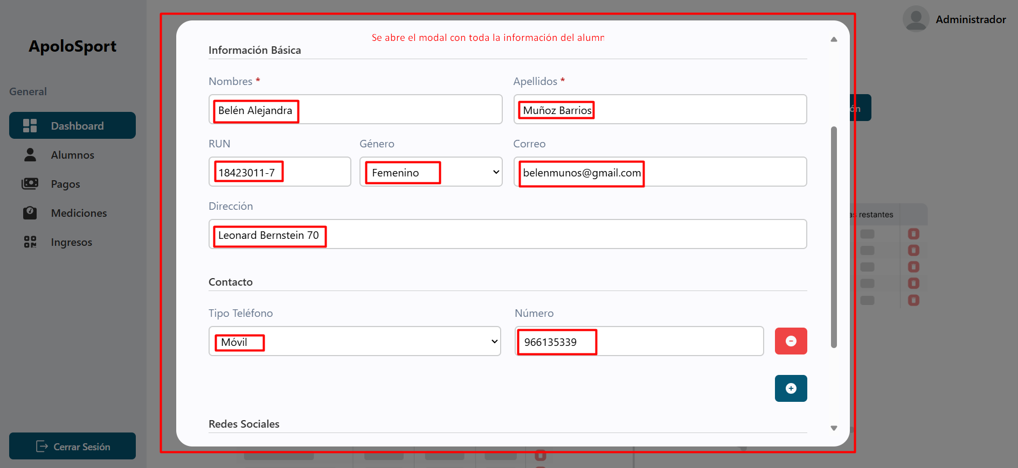


 | CAP-T12 | Edición de información del alumno desde Dashboard
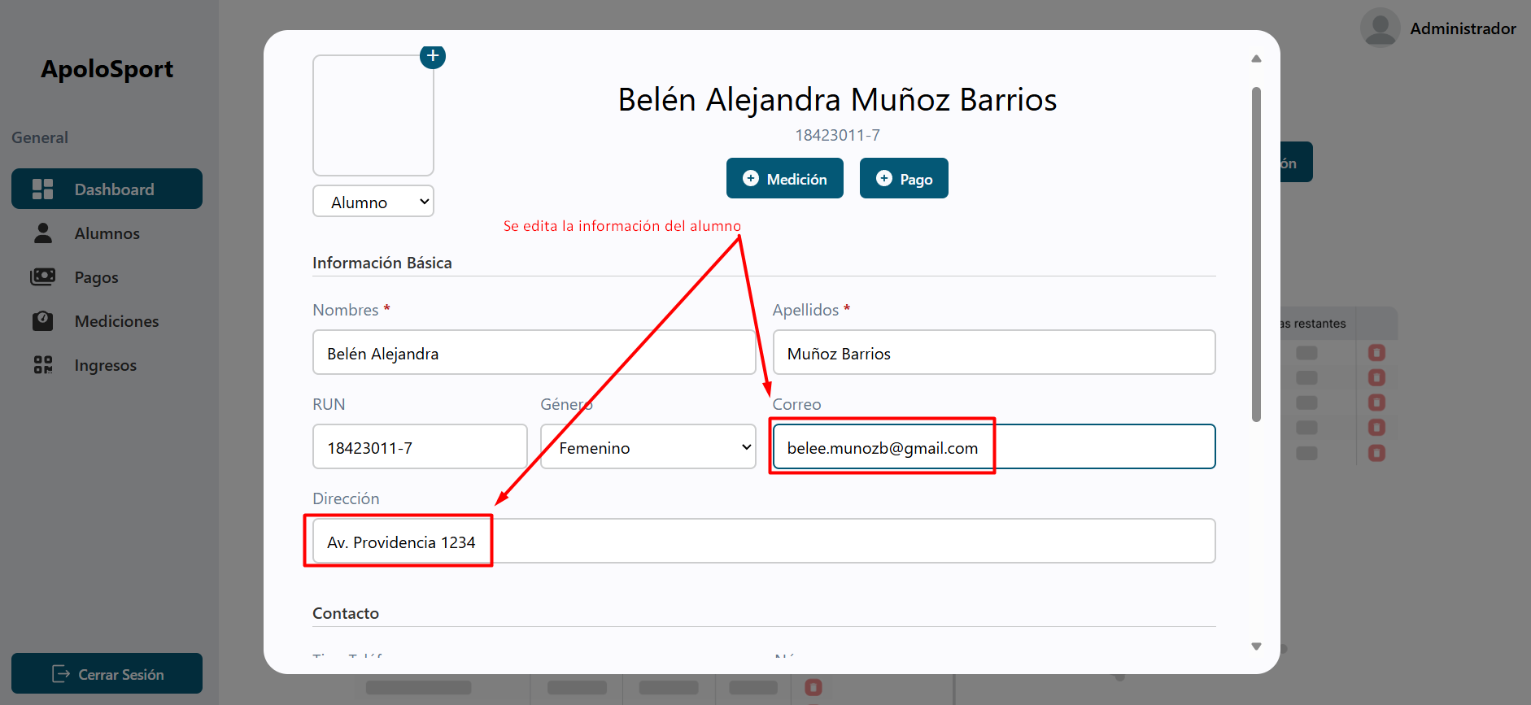

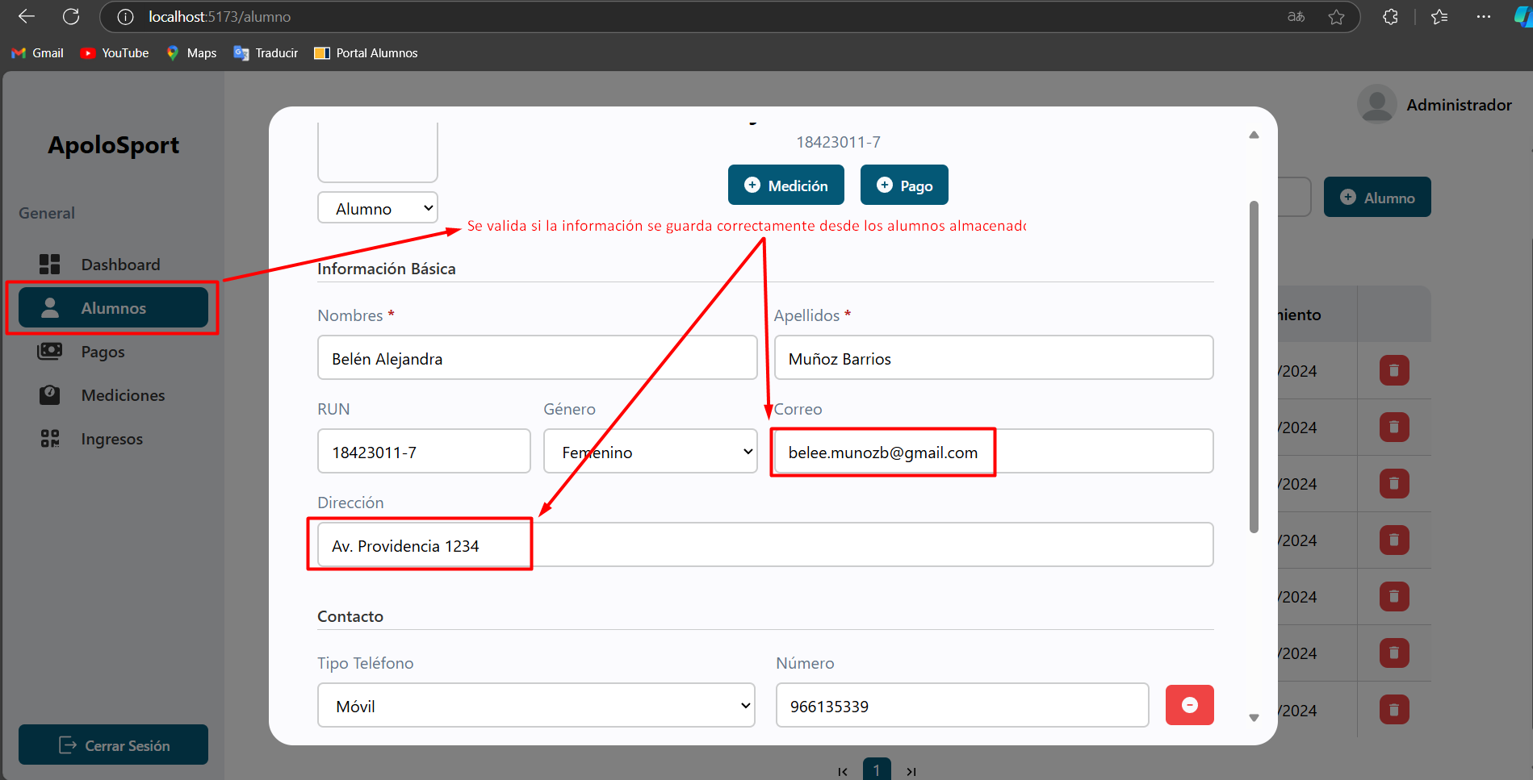

 | CAP-T13 | Búsqueda de alumno en la gestión de alumnos
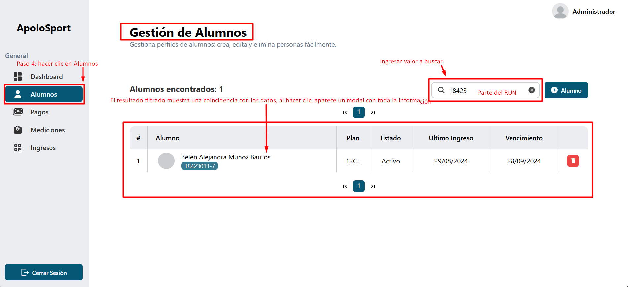
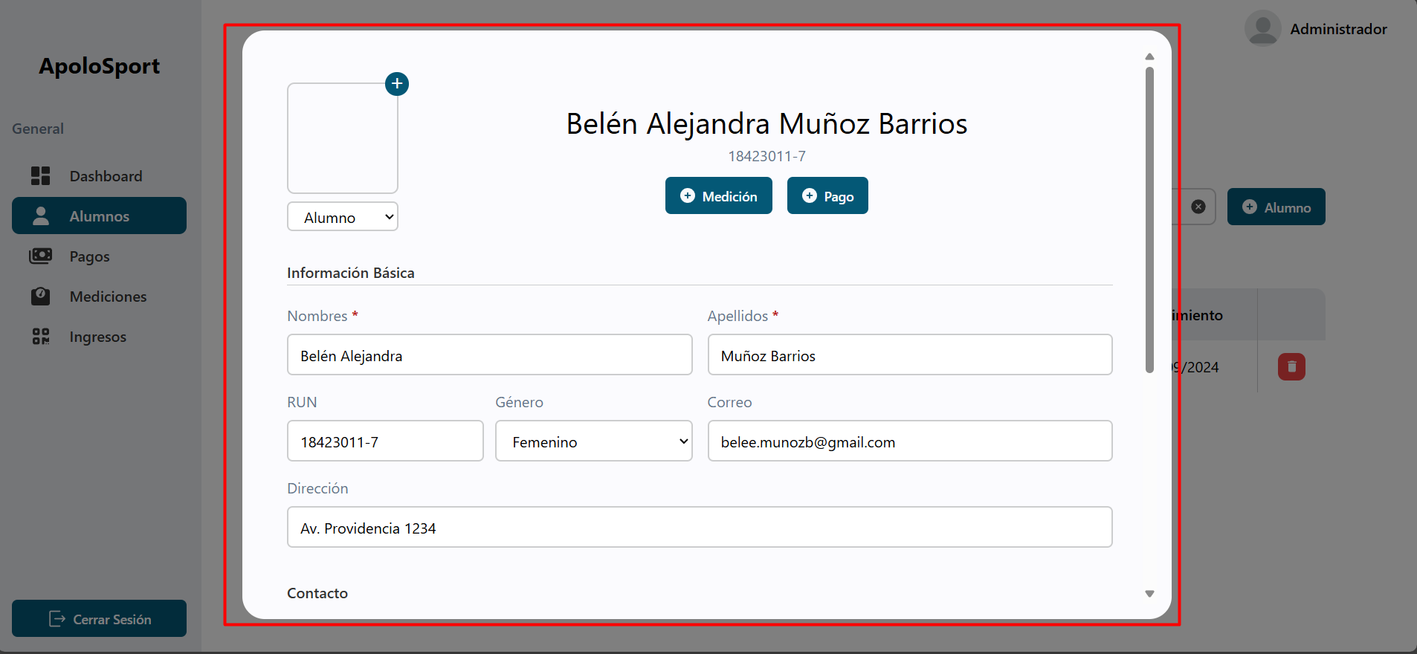

 | CAP-T14 | Acceso al perfil completo de un alumno desde la sección de gestión de alumnos


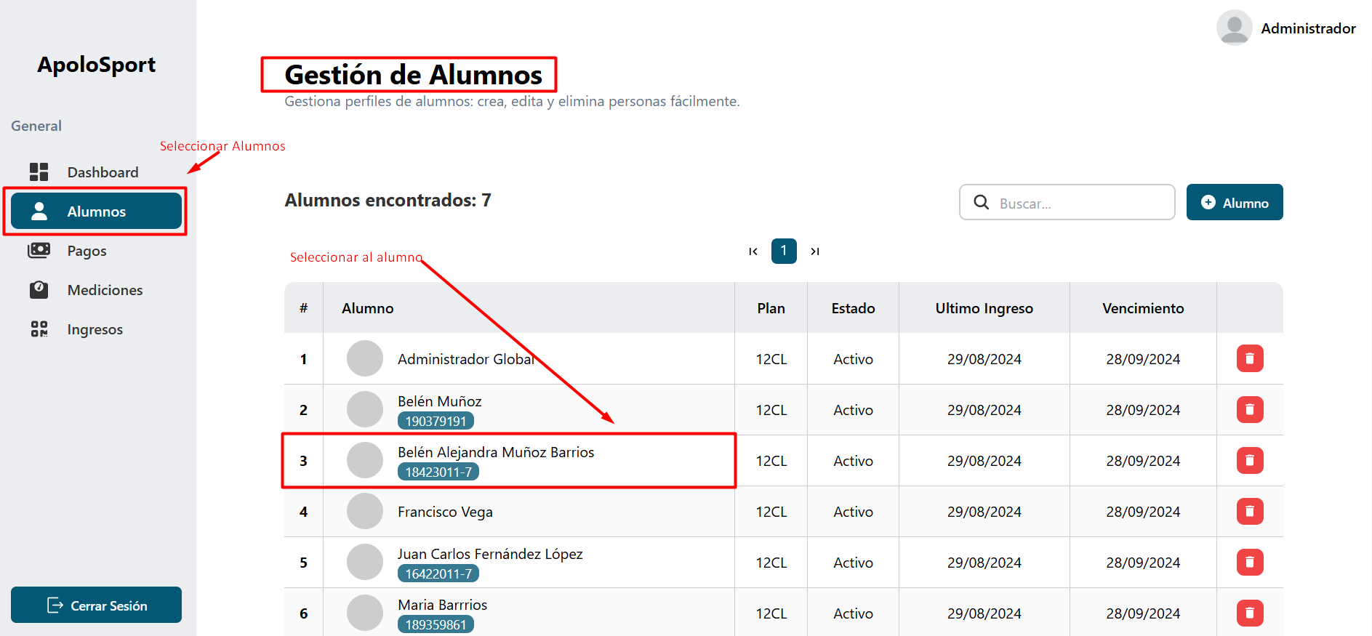

Se valida la información del alumno en el modal sin errores

 | CAP-T15 | Validar campos obligatorios al agregar una red social en el perfil del alumno

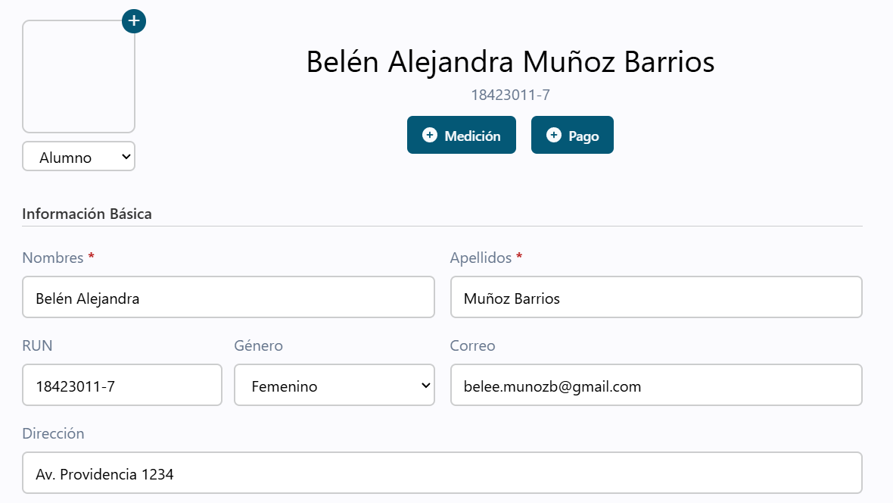

No permite guardar si el Handle esta vacío

 | CAP-T16 | Validar campos obligatorios al agregar un número de teléfono en el perfil del alumno

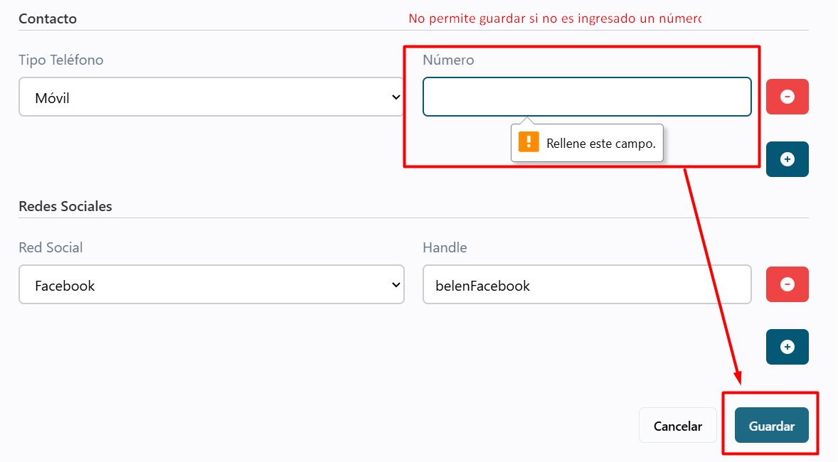

 | CAP-T17 | Validar formato correcto del RUN en el perfil del alumno

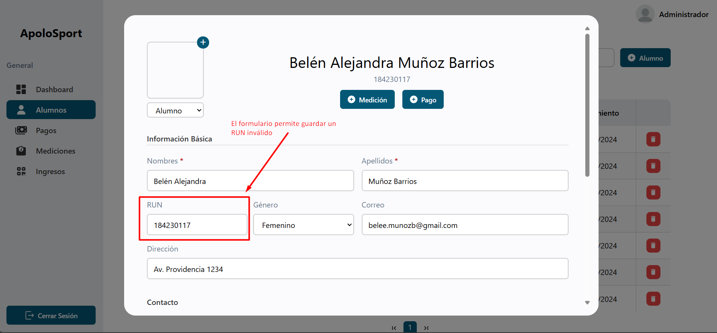

 | CAP-T18 | Verificar que se muestre el nombre y avatar en el header tras iniciar sesión

 | CAP-T21 | Verificar visualización y paginación de la tabla de alumnos registrados
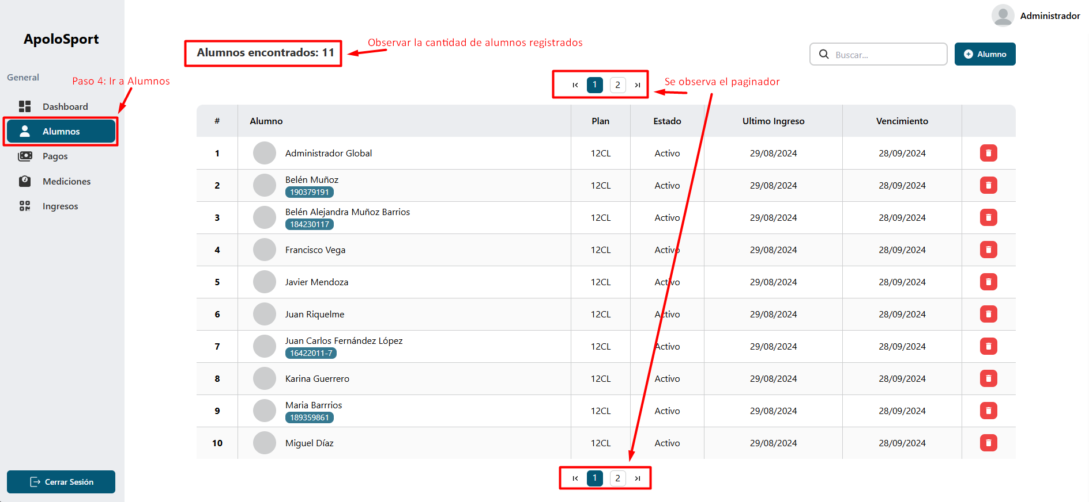

 | CAP-T22 | Acceso al perfil del alumno en modo solo lectura desde la tabla de alumnos
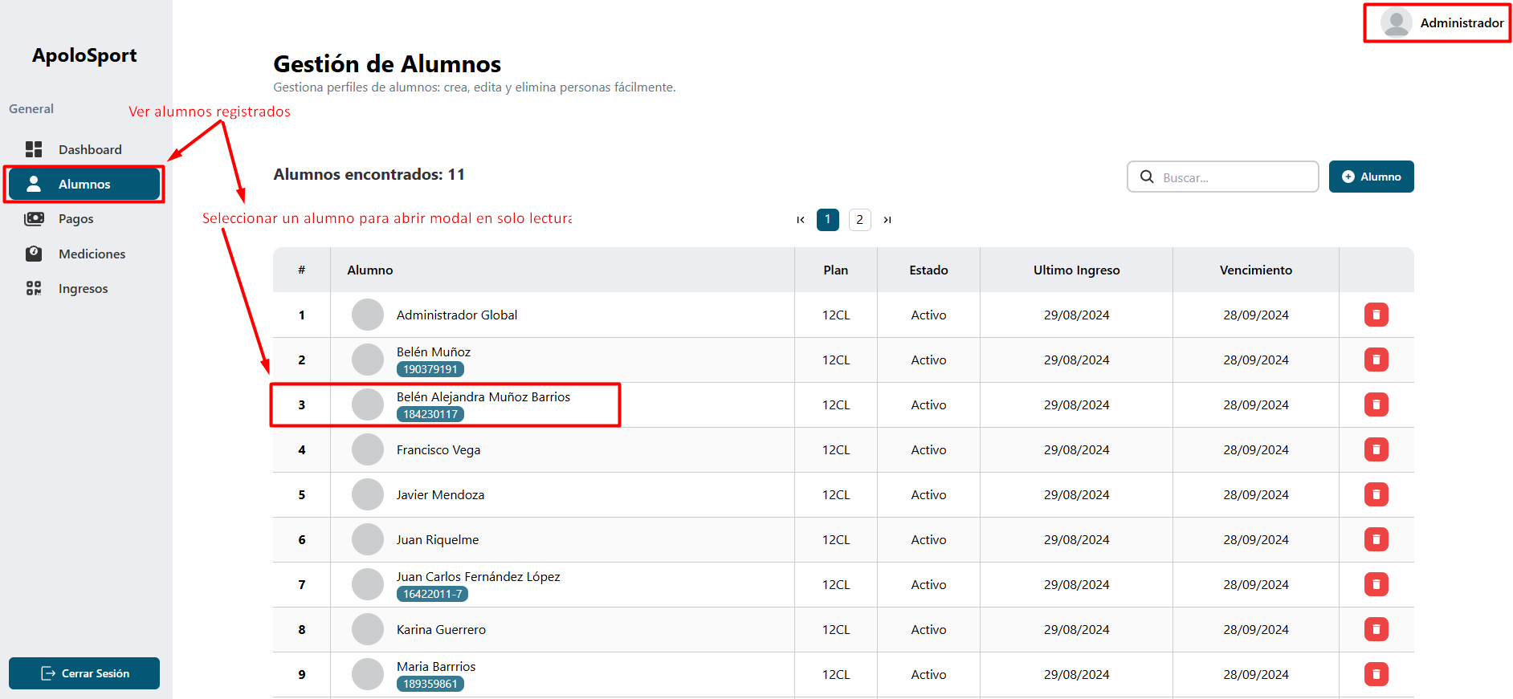

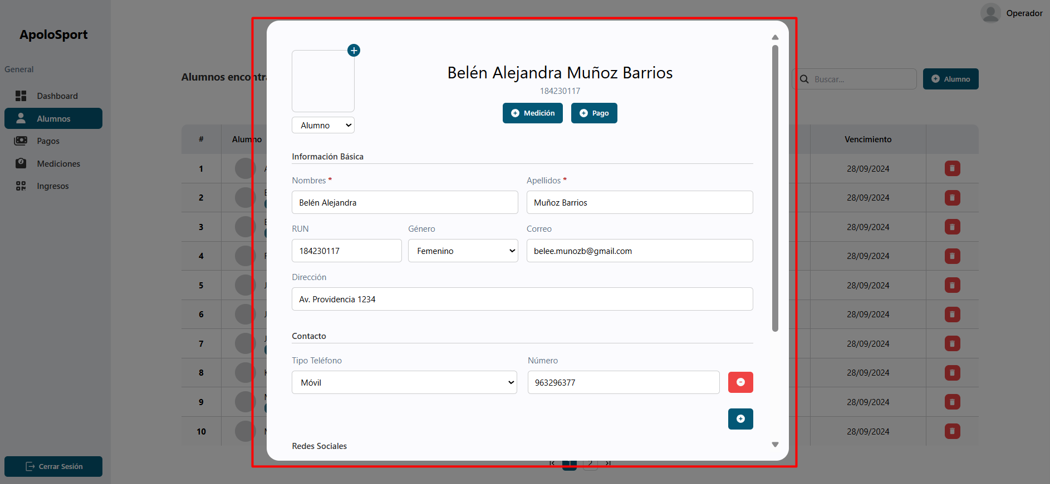

Se observa en modo lectura, no se permite editar

 | CAP-T23 | Validar que la tabla de alumnos muestra un máximo de 10 resultados por página
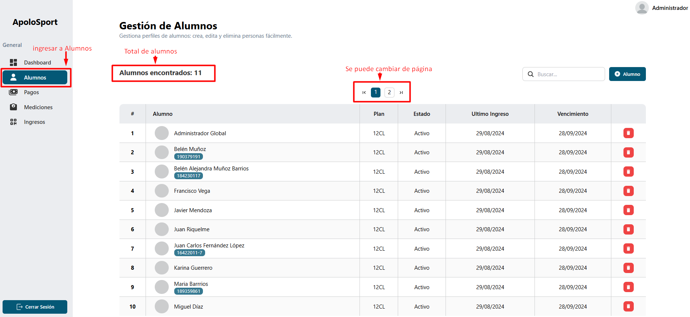

 | CAP-T24 | Verificar mensaje de error tras fallo en la creación de un alumno


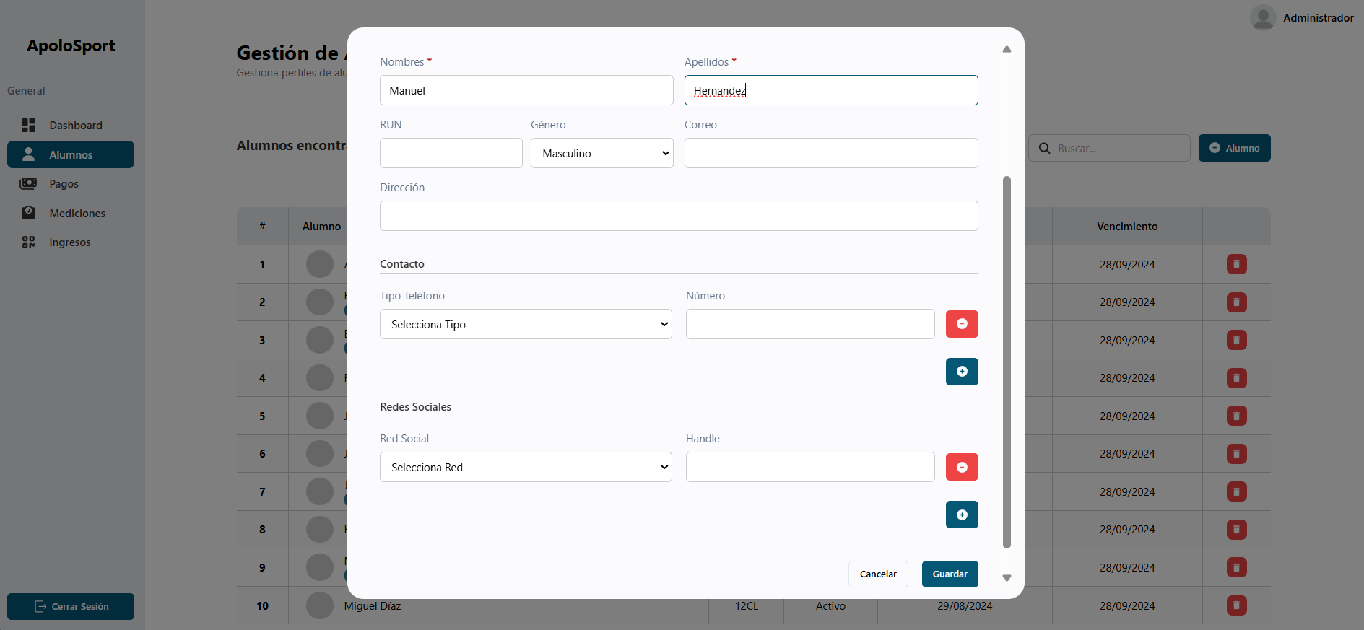

Mensaje de error al existir un problema

Guardar nuevo alumno

 | CAP-T25 | Verificar mensaje de error tras fallo en la edición de un alumno

Seleccionar el usuario a editar

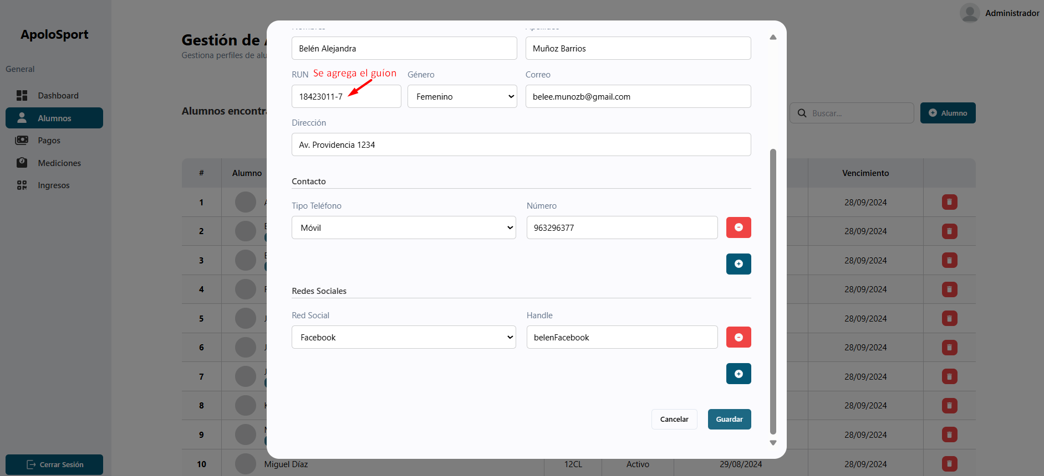

Se agrega guión
Mensaje de error al existir un problema

 | CAP-T26 | Validar campos obligatorios en el formulario de registro de alumnos

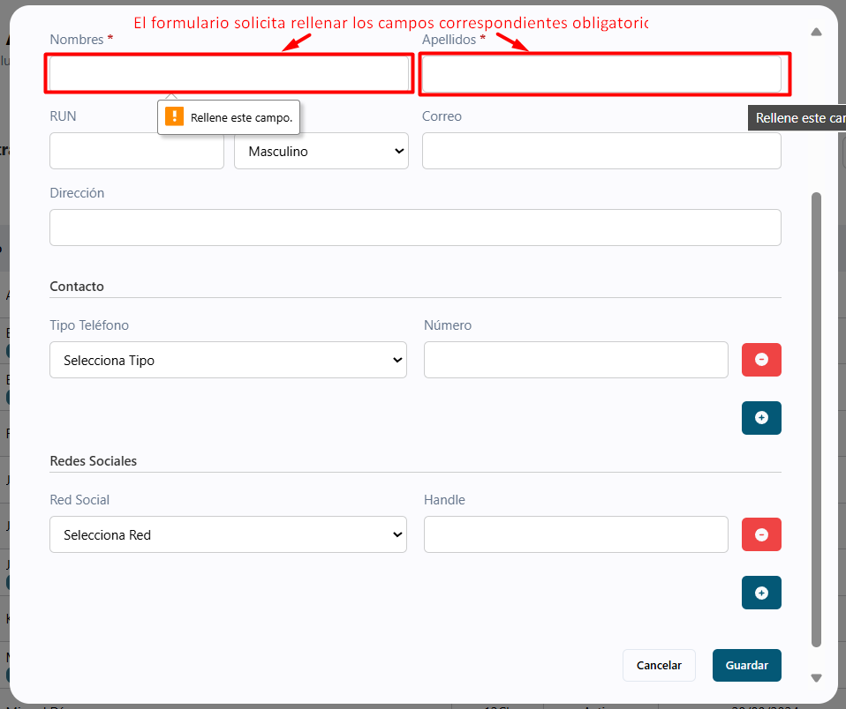

 | CAP-T27 | Verificar restricciones de caracteres en los campos 'Nombre' y 'Apellido' al registrar un alumno

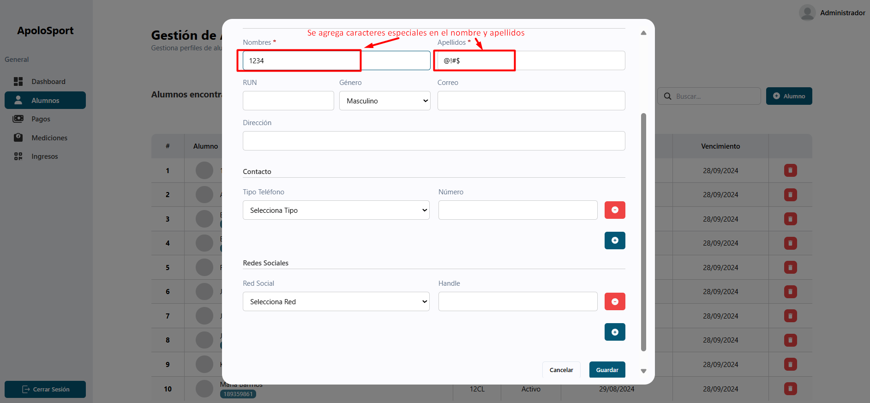

 | CAP-T28 | Crear un nuevo alumno desde el dashboard

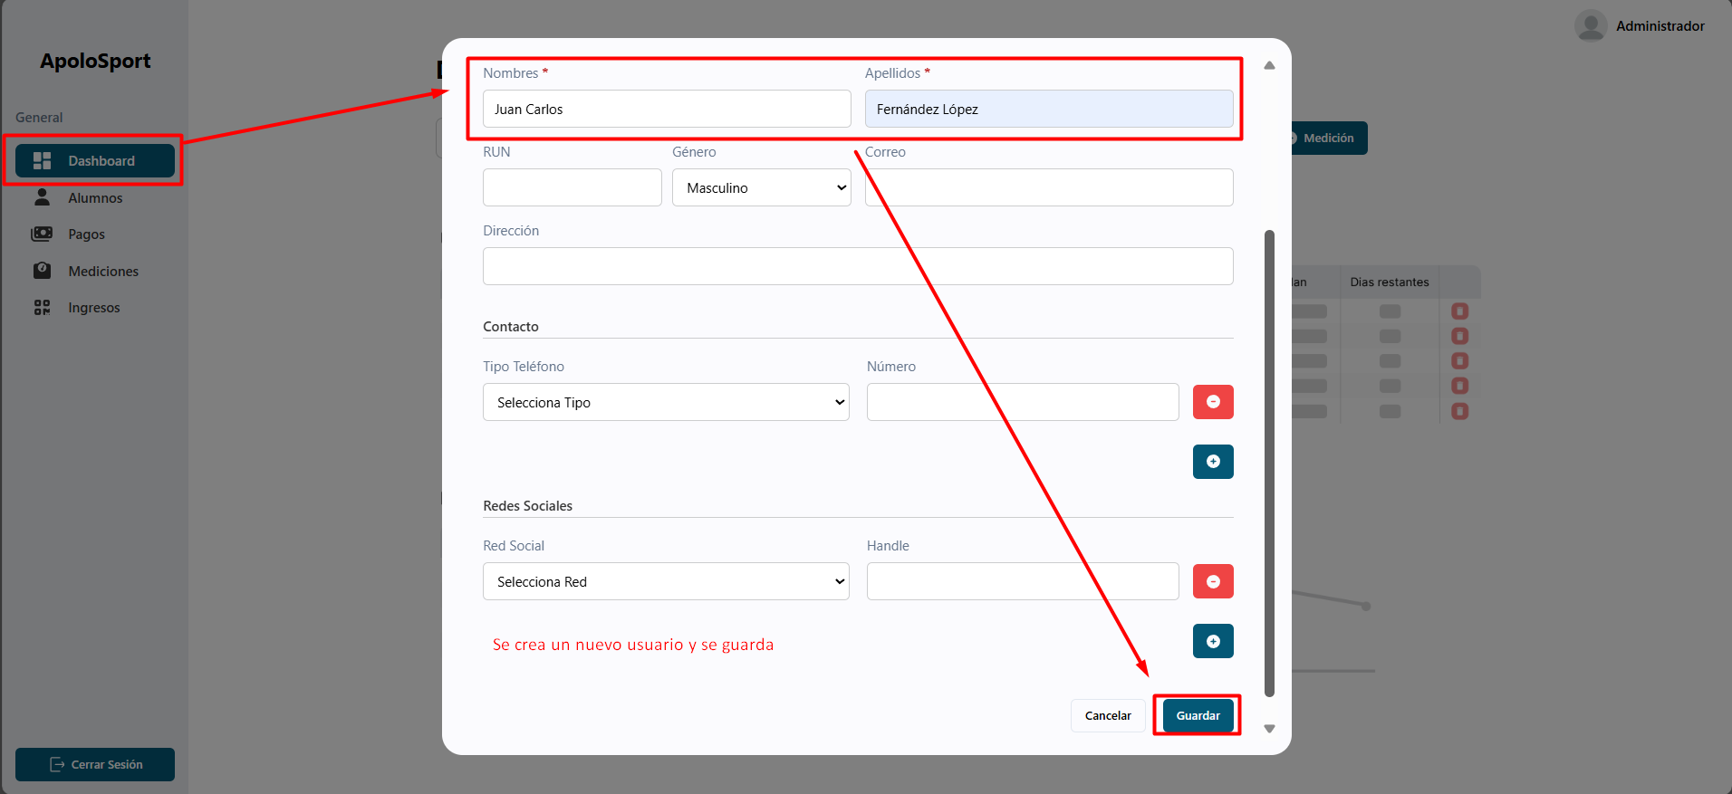

 | CAP-T29 | Verificar que aparezca el botón de limpiar ("X") al buscar un alumno en la barra de búsqueda del dashboard

 | CAP-T30 | Verificar que aparezca el botón de limpiar ("X") al buscar un alumno en la barra de búsqueda de la sección "Alumnos"

 | CAP-T31 | Validar la actualización de la cantidad de coincidencias en la búsqueda de alumnos en la página de gestión de alumnos.
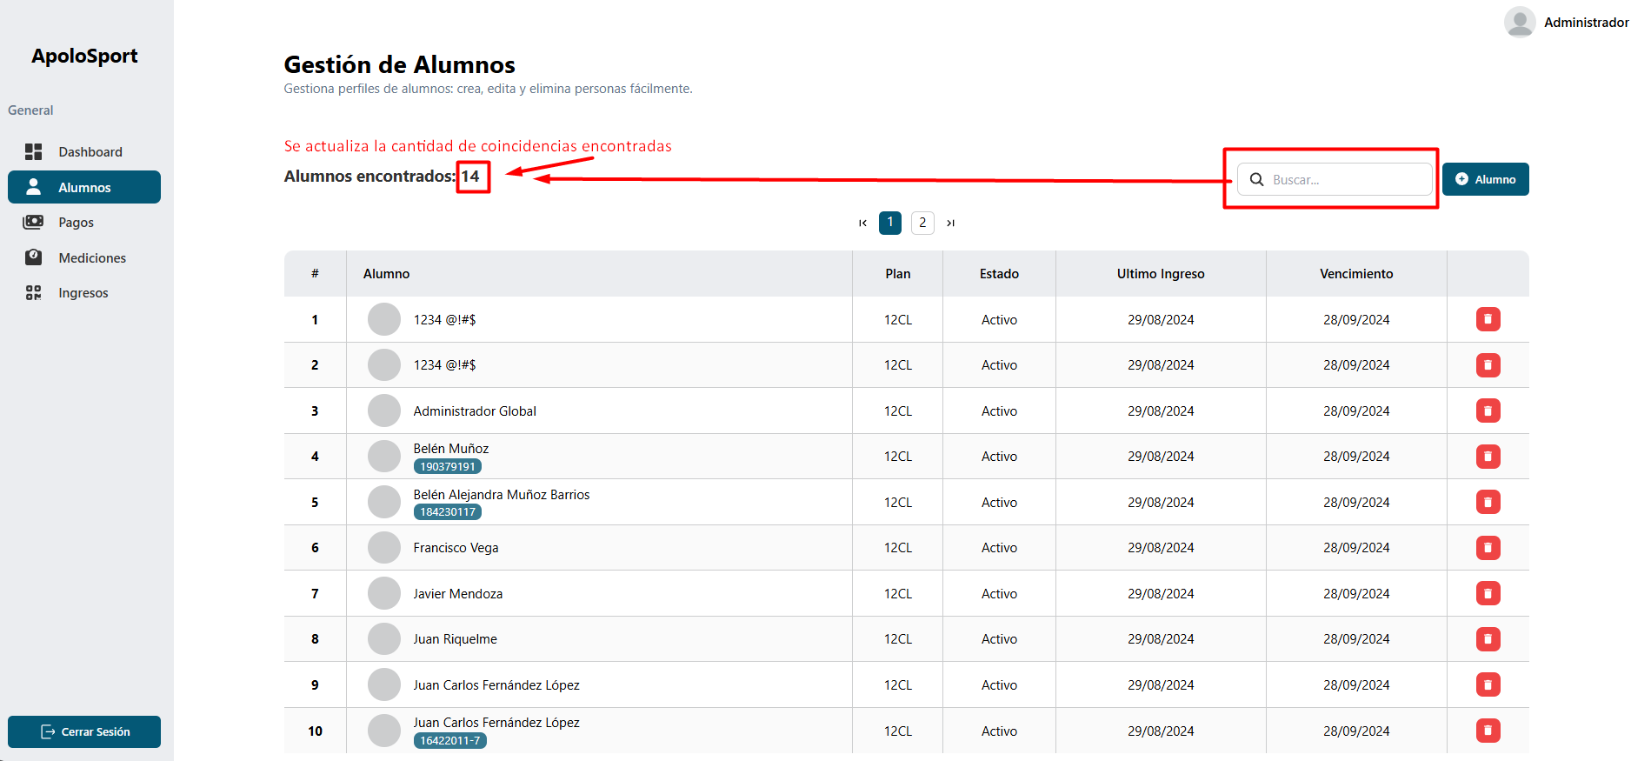

 | CAP-T32 | Verificación de ortografía en los textos de la página "Alumnos
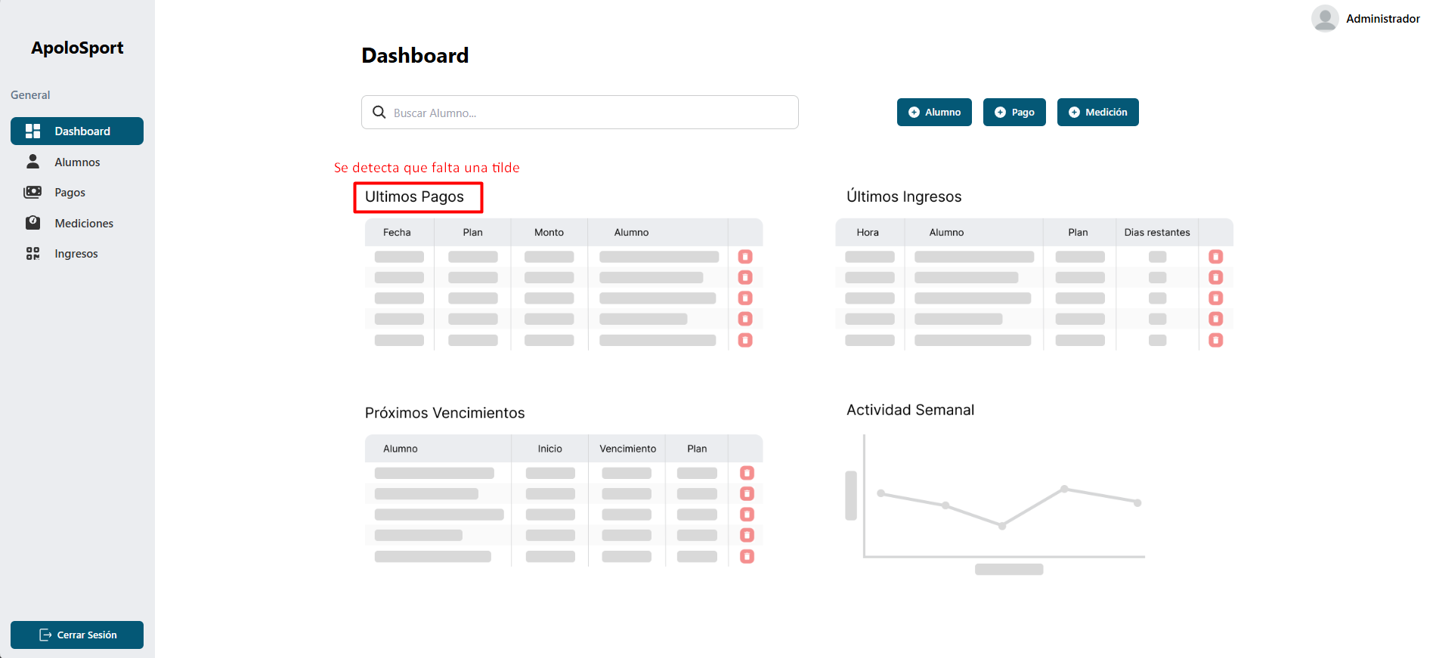

 | CAP-T33 | Verificación de ortografía en los textos de la página "Alumnos"

 | CAP-T34 | Verificación de ortografía en el navbar y validación de responsividad en el menú hamburguesa

Control
Avance del proceso de ejecución
Casos | OK | 27
 | Fallido | 4
 | NOK | 0
 | No ejecutado | 0
 | Bloqueado | 0
 | Obsoleto | 0

Total de casos |  | 31

% de avance |  | 87%

